상품제안서
N트래블 접이식 폴딩 미니백팩 | 상품코드: F31703

 |  |  |  |  |  |  | 02-412-0044 | www.easy1.co.kr
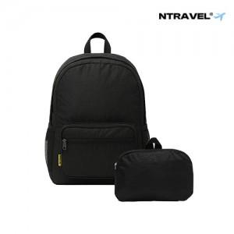

【상세/제작정보】 | <p>*운임비 1박스(50개) 5000원&nbsp;</p>

【인쇄/포장옵션】 | 실크, 풀칼라 / 기본OPP케이스

【공급단가】 | 수량 | 100~ | 300~ | 500~ | 1,000~ | 3,000~
*VAT별도 | 단가 | 6,750원 | 6,640원 | 6,480원 | 6,310원 | 6,210원

【상품 URL】 | http://www.easy1.co.kr/src/goods_detail.php?gdno=31703

